Estadísticas
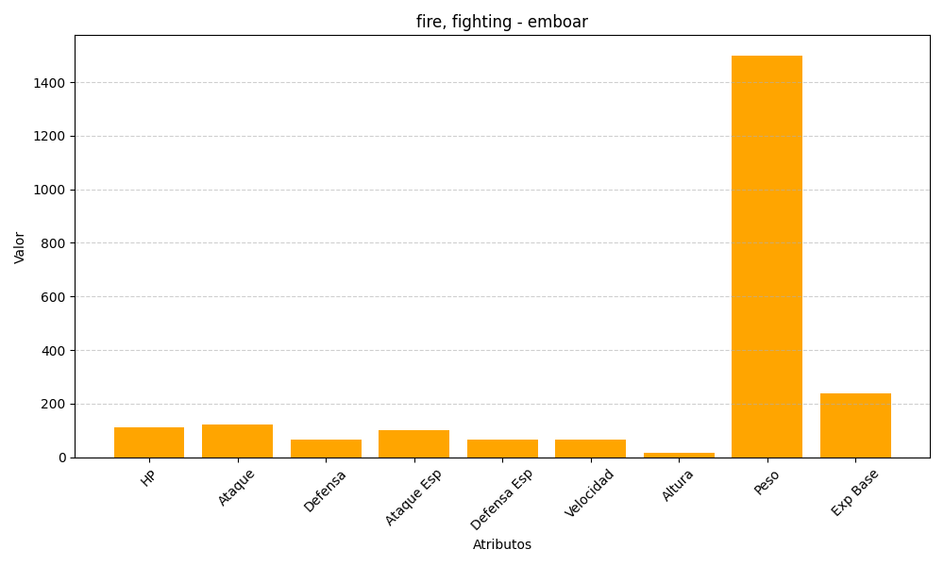
ID | Nombre | Tipo | HP | Ataque | Defensa | Ataque Especial | Defensa Especial | Velocidad | Altura | Peso | Experiencia Base
500 | emboar | fire, fighting | 110 | 123 | 65 | 100 | 65 | 65 | 16 | 1500 | 238

